安装
OS
Linux

安装目录
/usr/local

服务器名称 | （可以不修改）
1.查看
hostname
2.修改
vim /etc/hostname
3.重新启动
reboot

hosts配置文件
vim /etc/hosts
添加 ip hostname

安装步骤
1.解压
tar -xzvf /srv/ftp/zookeeper-xxxx.tar.gz -C /usr/local
2.更名（非必须）
mv /usr/local/zookeeper-xxxx/ /usr/local/zookeeper
3.配置ZK_HOME
vim /etc/profile

增加：
export ZK_HOME=/usr/local//bin;
export PATH=$PATH:$ZK_HOME
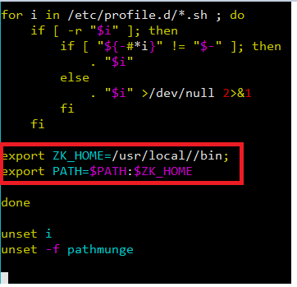

4. 让配置生效
source /etc/profile

5. 拷贝配置文件
cp /usr/local/zookeeper/conf/zoo_sample.cfg /usr/local/zookeeper/conf/zoo.cfg
注意：ZooKeeper使用的配置文件名称必须为zoo.cfg

6.配置data目录
vim zoo.cfg
dataDir=/usr/data/zookeeper
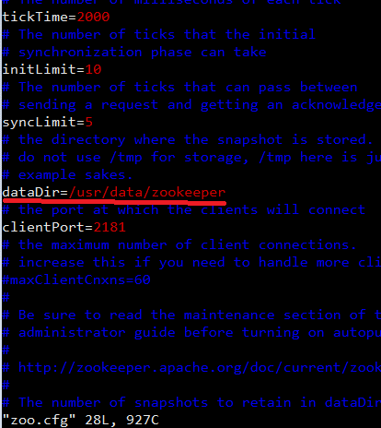

如果没有以上目录,则建立以上目录：
mkdir -p /usr/data/zookeeper

